生成操作
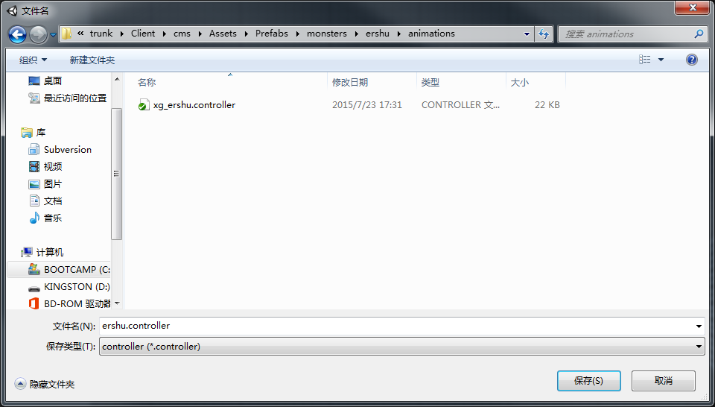
状态机自动生成方法
 | 1. 选择build animation controller
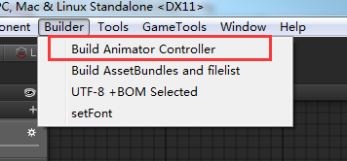

 | 2. 在弹出的文件夹里选择模型所在路径，然后点击“选择文件夹”
 | 注意这里选择的是包含模型动作资源的路径，当前客户端位置为 …..\cms\Assets\SourceAsset\importModels\MonsterModels\....
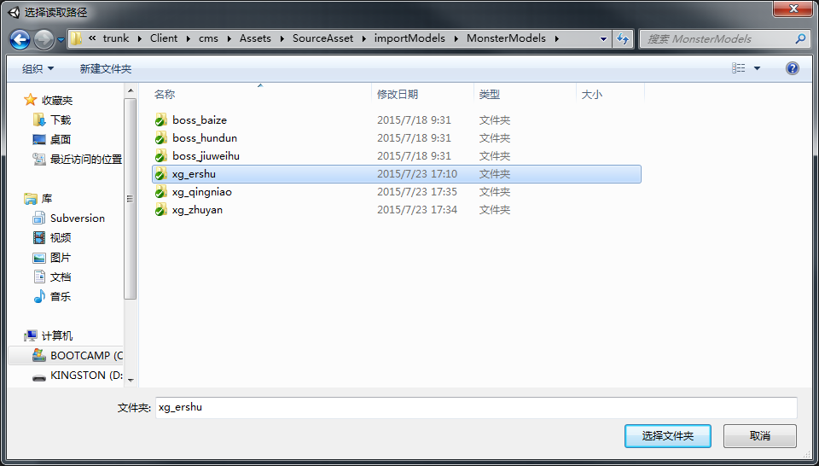

 | 3. 在之后弹出的文件夹选择生成的状态机文件保存的路径，并起名（后缀为.controller），点击“保存”，生成完成。
 | 当前客户端保存controller的路径为保存各个模型prefab下的animations文件夹下 ....\cms\Assets\Prefabs\monsters\XXX模型\animations\

验收结果
状态机
 | 现有模型状态
 | 待机 | 死亡 | 胜利 | 受控 | 物攻 | 法攻 | 防御 | 大招炫耀 | 大招 | 偷懒 | 受击 | 跑路

wugong

 |  |  |  |  |  |  |  |  |  | 7
fagong
Entry
 |  |  |  |  |  |  |  |  |  | 8
fangyu
siwang
 |  |  |  |  |  |  |  |  |  | 9
 |  | 1 |  |  |  | 4

Any State
shengli
daiji
dazhaoxuanyao
 |  |  | 2 |  | 5 |  |  |  |  | 10

shoukong
dazhao
 |  |  |  |  |  |  |  |  |  | 11
 |  |  | 3 |  |  | 6

toulan
 |  |  |  |  |  |  |  |  |  | 12
Exit

shouji
 |  |  |  |  |  |  |  |  |  | 13

paolu
 |  |  |  |  |  |  |  |  |  | 14

 | 可以生成状态机中各状态的链接关系

新需求
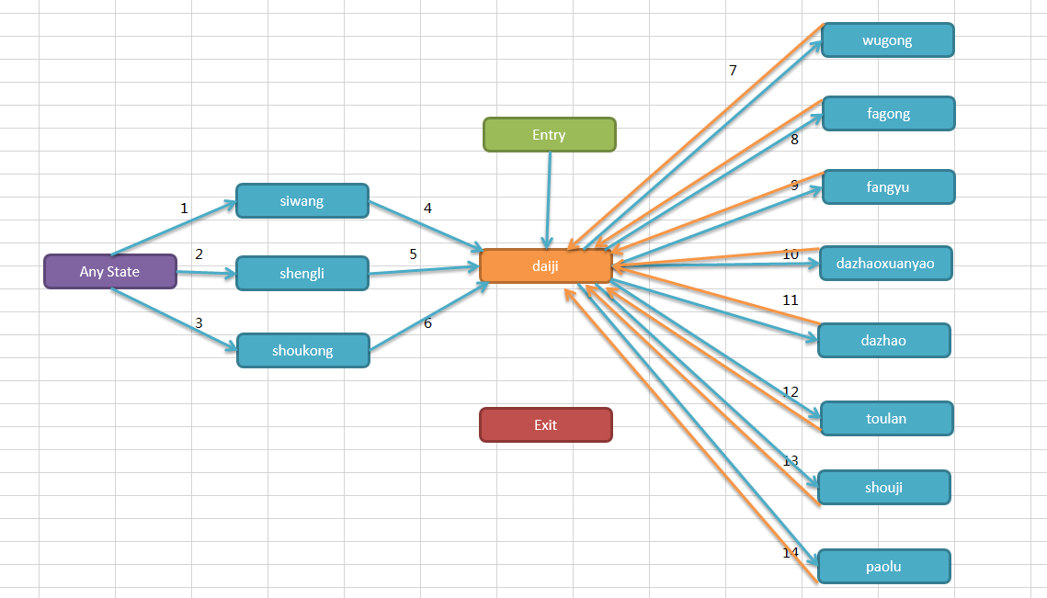

1. 各状态之间转换的Conditions
 | 各状态key的命名
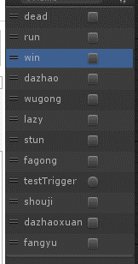

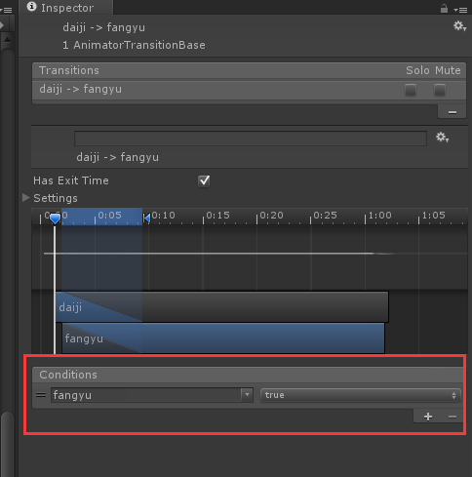
数字对应上图转换位置
1 | dead = true
2 | dead = false and win = true and stun = false
3 | stun = true and dead = false
4 | empty
5 | dead = false and win = false
6 | stun = false
7 | 蓝 | wugong = true
 | 黄 | empty
8 | 蓝 | fagong = true
 | 黄 | empty
9 | 蓝 | fangyu = true
 | 黄 | empty
10 | 蓝 | dazhaoxuanyao = true
 | 黄 | empty
11 | 蓝 | dazhao = true
 | 黄 | empty
12 | 蓝 | lazy = true
 | 黄 | empty
13 | 蓝 | shouji = true
 | 黄 | empty
14 | 蓝 | run = true
 | 黄 | run = false and dead = false

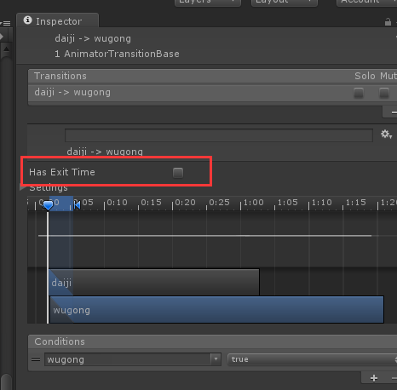
2. 各装换状态的Has Exit Time勾选规则
 | daiji切出去的，Has Exit Time为非勾选状态
 | 切回daiji的，Has Exit Time为勾选状态

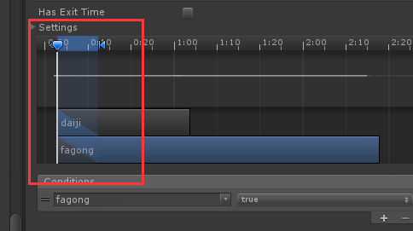
3. 动作融合部分
 | daiji切出去的动作融合，加在10帧左右位置

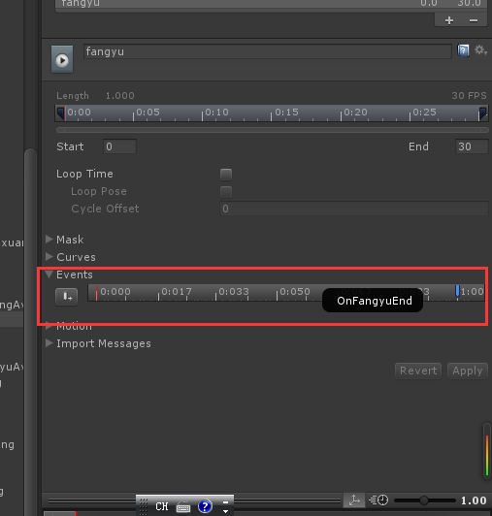
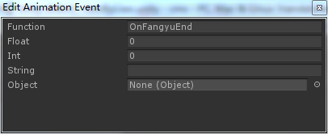
4. 非循环动作的events的最后一帧加结束事件
 | 包含状态 | dazhao | 事件命名 | OnDaZhaoEnd
 |  | dazhaoxuanyao |  | OnDaZhaoxuanyaoEnd
 |  | fagong |  | OnFaGongEnd
 |  | fangyu |  | OnFangyuEnd
 |  | shengli |  | OnWinEnd
 |  | shouji |  | OnShoujiEnd
 |  | shoukong |  | OnStunEnd
 |  | siwang |  | OnDeadEnd
 |  | toulan |  | OnLazyEnd
 |  | wugong |  | OnWuGongEnd

